Лист1
 |  | Прайс-лист ООО "ТриА-Товары для дома"
info@3a-russia.ru www.3a-russia.ru
№ | Фото | Арт | Наименование/размер | Цена при заказе от (тыс. рублей) |  |  | Кор. | Заказ | Размер короба
Менажницы |  |  |  | 100 т.р | 250 т.р. | 500 т.р. | шт. | шт | мм
1 |  | 20503010/818 | Менажница прямоугольная 3 секции 30х10х2см (береза масло) | 227.84 | 212.93 | 199.00 | 24 | 0 | 300*200*225
1 | Микс | 20512525/818 | Менажница круглая 3 секции D25х2см (береза масло) | 369.80 | 345.61 | 323.00 | 20 | 0 | 250*250*365
2 | 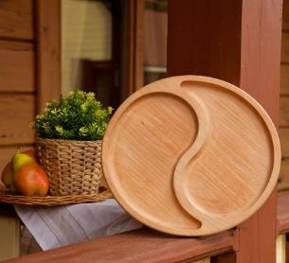 | 21062525/818 | Менажница круглая 2 секции 2 КАПЛИ, D25х2 см (береза масло) | 369.80 | 345.61 | 323.00 | 20 | 0 | 250*250*365
3 | 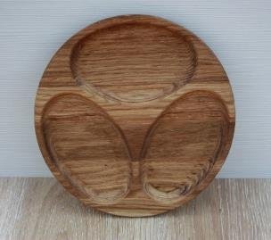 | 21072525/818 | Менажница круглая 3 секции ОВАЛЫ D25х2 см (береза масло) | 369.80 | 345.61 | 323.00 | 20 | 0 | 250*250*365
4 |  | 21082525/818 | Менажница круглая 3 секции ВИНТ D25х2 см (береза масло) | 369.80 | 345.61 | 323.00 | 20 | 0 | 250*250*365
5 |  | 20522525/818 | Менажница круглая 4 секции КРУГ ВНУТРИ, D25х2см (береза масло) | 369.80 | 345.61 | 323.00 | 20 | 0 | 250*250*365
6 |  | 20752525/818 | Менажница круглая 4 секции КРЕСТ, D25х2см (береза масло) | 369.80 | 345.61 | 323.00 | 20 | 0 | 250*250*365
7 | 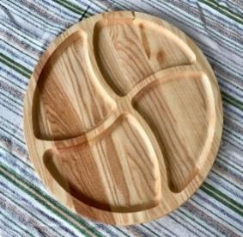 | 20762525/818 | Менажница круглая 4 секции ИЗГИБ, D25х2см (береза масло) | 369.80 | 345.61 | 323.00 | 20 | 0 | 250*250*365
8 | 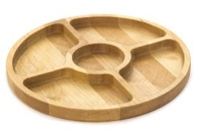 | 20532525/818 | Менажница круглая 5 секций КРУГ ВНУТРИ2, D=25х2см (береза, масло) | 369.80 | 345.61 | 323.00 | 22 | 0 | 250*250*365
9 | 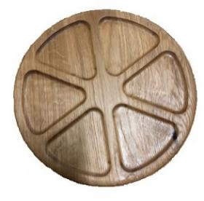 | 20592525/818 | Менажница круглая 6 секций АПЕЛЬСИН, D=25х2см (береза масло) | 369.80 | 345.61 | 323.00 | 20 | 0 | 250*250*365
10 |  | 21092525/818 | Менажница круглая 4 секции 2 СЕКЦИИ И 2 КРУГА, D25х2см (береза масло) | 369.80 | 345.61 | 323.00 | 20 | 0 | 250*250*365
11 | 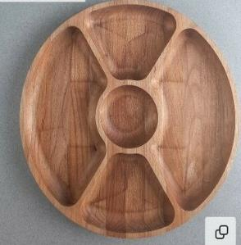 | 21032525/818 | Менажница круглая 5 секций 4 СЕКЦИИ КРУГ ВНУТРИ, D=25х2см (береза масло) | 369.80 | 345.61 | 323.00 | 20 | 0 | 250*250*365
12 | 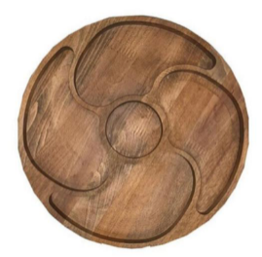 | 20602525/818 | Менажница круглая 5 секций АЭРО, D=25х2см (береза масло) | 369.80 | 345.61 | 323.00 | 20 | 0 | 250*250*365
13 | 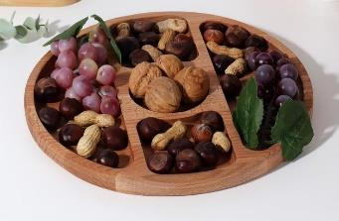 | 21042525/818 | Менажница круглая 5 секций КРУГ, D=25х2 см (береза, масло) | 369.80 | 345.61 | 323.00 | 20 | 0 | 250*250*365
14 |  | 20642525/818 | Менажница круглая 5 секций АЭРО2, D25х2см (береза масло) | 369.80 | 345.61 | 323.00 | 20 | 0 | 250*250*365
15 | 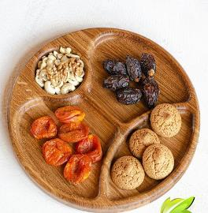 | 21052525/818 | Менажница круглая 4 секции БАБОЧКА, D25х2см (береза масло) | 369.80 | 345.61 | 323.00 | 20 | 0 | 250*250*365
16 | 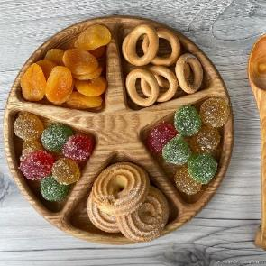 | 21112525/818 | Менажница круглая 5 секций ЗВЕЗДА, D=25х2см (береза, масло) | 369.80 | 345.61 | 323.00 | 20 | 0 | 250*250*365
17 |  | 20652525/818 | Менажница круглая 5 секций ОРБИТА, D25х2см (береза масло) | 369.80 | 345.61 | 323.00 | 20 | 0 | 250*250*365
18 |  | 21122525/818 | Менажница круглая 5 секций 4 ОВАЛА, D25х2см (береза масло) | 369.80 | 345.61 | 323.00 | 20 | 0 | 250*250*365
19 | 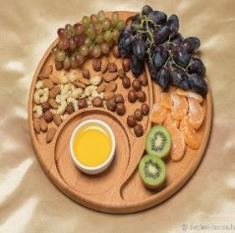 | 20662525/818 | Менажница 3 секции ЛУНА, D25х2,0см (береза масло) | 369.80 | 345.61 | 323.00 | 20 | 0 | 250*250*365
20 |  | 21132525/818 | Менажница 5 секций СОЛНЦЕ, D25х2см (береза масло) | 369.80 | 345.61 | 323.00 | 20 | 0 | 250*250*365
21 | 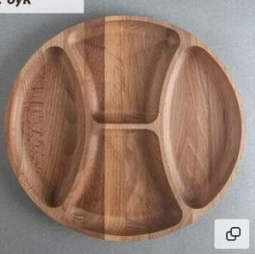 | 21142525/818 | Менажница круглая 4 секции ВИД, D25х2см (береза масло) | 369.80 | 345.61 | 323.00 | 20 | 0 | 250*250*365
22 | 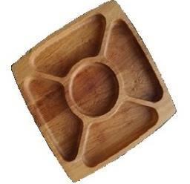 | 20622525/818 | Менажница квадратная 5 секциий АЭРО2, 25х25х2см (береза, масло) | 414.45 | 387.34 | 362.00 | 20 | 0 | 250*250*365
23 | 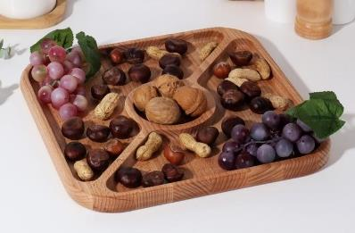 | 21162525/818 | Менажница квадратная 3 секции ТРЕУГОЛЬНИК, 25х25х2см (береза, масло) | 414.45 | 387.34 | 362.00 | 20 | 0 | 250*250*365
24 | 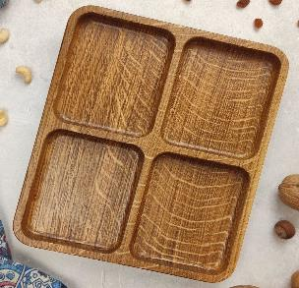 | 20802525/818 | Менажница квадратная 4 секции КВАДРАТ, 25х25х2см (береза масло) | 414.45 | 387.34 | 362.00 | 20 | 0 | 250*250*365
25 | 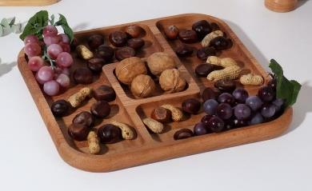 | 21172525/818 | Менажница квадратная 3 секции ЗИГЗАГ 25х25х2см (береза, масло) | 414.45 | 387.34 | 362.00 | 20 | 0 | 250*250*365
26 | 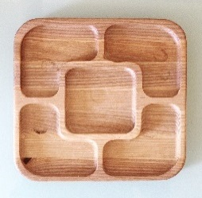 | 20542525/818 | Менажница квадратная 5 секциий КВАДРАТ2, 25х25х2см (береза, масло) | 414.45 | 387.34 | 362.00 | 20 | 0 | 250*250*365
27 | 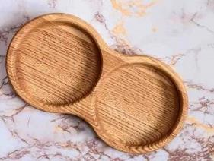 | 20553015/818 | Менажница фигурная 2 секции ДАБЛ, 30х15х2см (береза масло) | 309.12 | 288.90 | 270.00 | 26 | 0 | 300*300*250
28 | 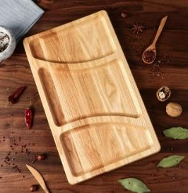 | 20683015/818 | Менажница прямоугольная 3 секции, 30х15х2см (береза масло) | 309.12 | 288.90 | 270.00 | 26 | 0 | 300*300*250
29 | 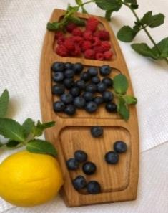 | 20743015/818 | Менажница прямоугольная закругленная, 30х15х2см (береза масло) | 309.12 | 288.90 | 270.00 | 26 | 0 | 300*300*250
30 | 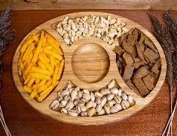 | 20733020/818 | Менажница овальная 5 секций, 30х20х2см (береза масло) | 389.27 | 363.80 | 340.00 | 12 | 0 | 300*200*225
33 |  | 60112525/820 | Доска-поднос для стейка, 25х25х2см (береза масло) | 414.45 | 387.34 | 362.00 | 18 | 0 | 250*250*365
34 | 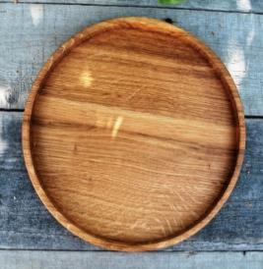 | 22183030/825 | Блюдо для подачи D25х2см (береза масло) | 369.80 | 345.61 | 323.00 | 12 | 0 | 300*300*250
35 | 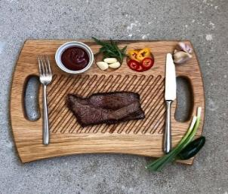 | 32303525/820 | Доска- поднос для подачи с 2-мя ручками, 35х25х2см (береза масло) | 520.93 | 486.85 | 455.00 | 10 | 0 | 350*250*200
36 |  | 20172020/118 | Доска разделочная D20х2см (береза масло) | 271.34 | 253.59 | 237.00 | 16 | 0 | 200*200*300
37 |  | 20172525/118 | Доска разделочная D25х2см (береза масло) | 369.80 | 345.61 | 323.00 | 20 | 0 | 250*250*365
38 |  | 30013020/112 | Доска разделочная 30х20х1,8 см (береза масло) | 330.88 | 309.23 | 289.00 | 20 | 0 | 300*200*225
39 |  | 30043020/112 | Доска разделочная 30х20х1,8см (береза масло) | 330.88 | 309.23 | 289.00 | 20 | 0 | 300*200*225
40 |  | 30063020/112 | Доска разделочная 30х20х1,8 см (береза масло) | 330.88 | 309.23 | 289.00 | 20 | 0 | 300*200*225
41 | 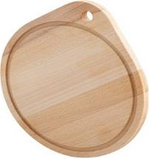 | 30192424/112 | Доска разделочная с ручкой D24х1,8cм (береза масло) | 369.80 | 345.61 | 323.00 | 20 | 0 | 250*250*365
42 | 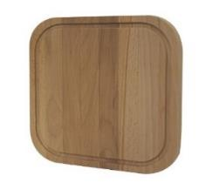 | 30162424/112 | Доска разделочная квадратная 24х24х1,8см (береза масло) | 330.88 | 309.23 | 289.00 | 20 | 0 | 250*250*365
43 | 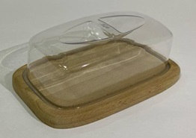 |  | Масленка (береза масло) | 226.69 | 211.86 | 198.00 | 24 | 0
44 | 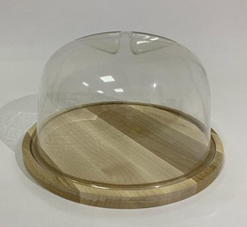 |  | Сырница круглая D20*11,5 (береза масло) | 227.84 | 212.93 | 200.49 | 24 | 0
45 | 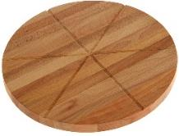 | 20413232/818 | Доска для пиццы на 6 кусков D32х1,8см (береза масло) | 492.31 | 460.10 | 430.00 | 14 | 0 | 350*350*250
46 | 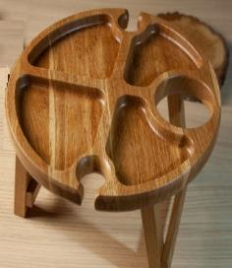 | 20913232/820 | Винный столик на 2 фужера и место под бутылку D32cм, высота 18см (береза масло) | 1214.74 | 1135.27 | 1061.00 | 5 | 0 | 300*300*250
47 | 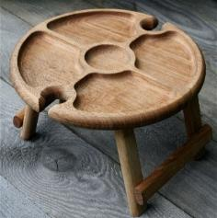 | 60923232/820 | Винный столик на 2 фужера D32cм, высота 18см (береза масло) | 1214.74 | 1135.27 | 1061.00 | 5 | 0 | 300*300*250
48 | 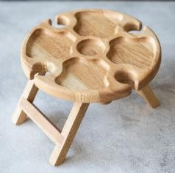 | 20933232/820 | Винный столик на 4 фужера D32cм, высота 18см (береза масло) | 1214.74 | 1135.27 | 1061.00 | 5 | 0 | 300*300*250
49 |  | 310529065/01 | Лопатка кулинарная широкая трапеция (290/65 мм, бук) | 27.48 | 25.68 | 24.00 | 150 | 0
50 |  | 310226060/01 | Лопатка кулинарная треугольная широкая трапеция малая (260/65мм, бук) | 25.19 | 23.54 | 22.00 | 150 | 0

